Hosting y páginas de recursos
Servicio | Precio normal | Precio premium | Características principales | Enlace
Hostinger | $19.99 /mes | $49.99 /mes |  | https://www.hostinger.mx/?ppc_campaign=google_search_brand&bidkw=hostinger&gclid=Cj0KCQjwrJOMBhCZARIsAGEd4VE25C62nf6DthWOQhCdpV_lHEwFuWhyq1zASAExjfXJsXHyjx4H1LYaAqe1EALw_wcB
A2 Hosting | $60 / mes al contratar 3 años | $264.44 /mes al contratar 3 años |   | https://www.a2hosting.com/web-hosting
Hostgator | $20 /mes | $71.50 /mes |   | https://www.hostgator.mx/web-hosting-quiero-mi-web?gclid=Cj0KCQjwrJOMBhCZARIsAGEd4VF1IegJDVtAzRCKpiyWHachkBwDxOaTA1MFfsDsK-dSrY-WSo_46cIaAvQFEALw_wcB
GoDaddy | $39.99 /mes, $49.99 /mes al renovar | $149.99 /mes, $299.99/mes al renovar | 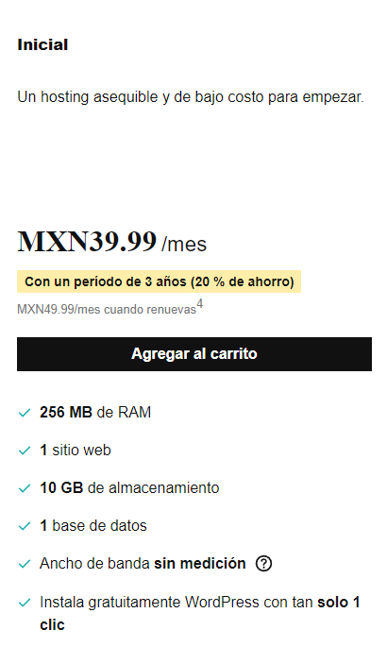 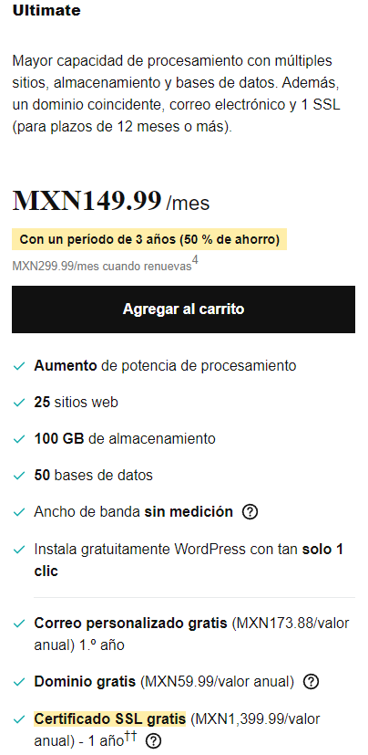 | https://www.godaddy.com/es/hosting/web-hosting

